Sheet1
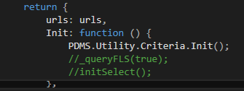

PDMS.Utility.Criteria.Init();这句话是在js脚本<script>段加载完后就加载的，目地是注册了二个点击事件方法，所以这个方法需要一开始就先调用，不调用看不出错误，只有搜索条件很长很长的时候才会激活这二个按钮的点击事件

如果是这么长的搜索条件是没什么关系的，上图的控制的ID就是#js_search_keywords

如果搜索条很长很长那就会出现More按钮了，这一段的JS脚本实现方法是在PDMS.Utility.Criteria.Build()这个方法实现的，通常放在点击搜索按钮的时候调用
点击MORE按钮就会激活PDMS.Utility.Criteria.Init()方法注册的二个事件之一，所以在搜索条件很长的时候才会激发Init方法

上图就是点击MORE按钮后出现的完整的搜索条，点击叉按钮，就又会激活PDMS.Utility.Criteria.Init()方法注册的事件之一

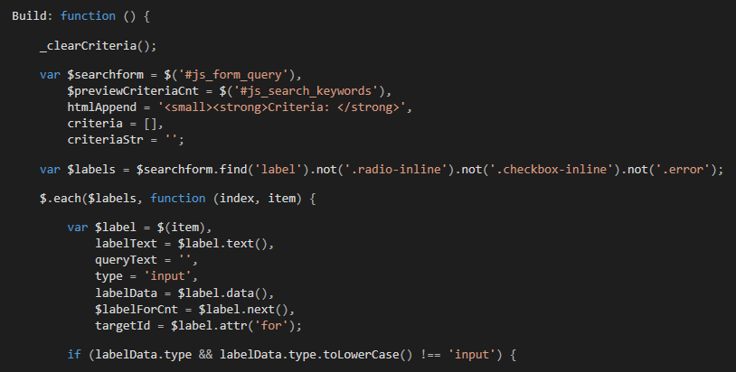

PDMS.Utility.Criteria.Build()这个方法就是在点击搜索按钮的时候调用，用来循环搜索画面所有的输入栏位，然后将搜索条件显示到画面上，如下图

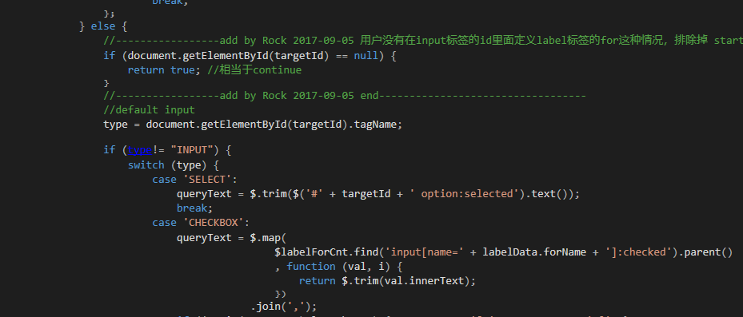
具体的实现方法代码写了很多就不全部截图了

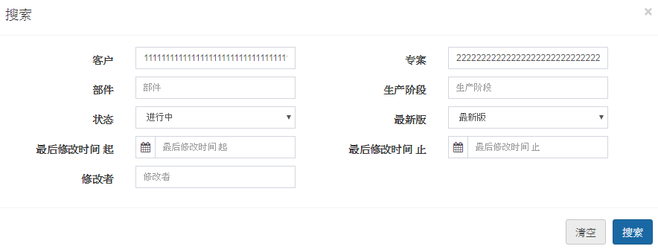

就是在遍历上图的这些搜索内容，然后把搜索条件显示到画面上

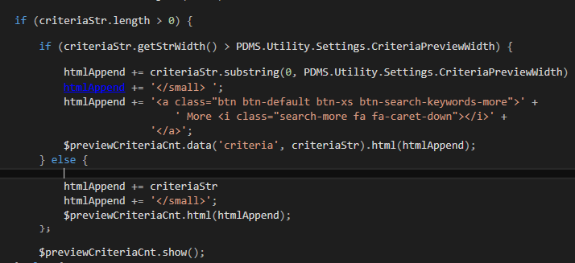

这一段代码就是如果搜索条件的内容超过了多少长度，则会出现一个按钮来显示全部内容，如下图

